ADM00799
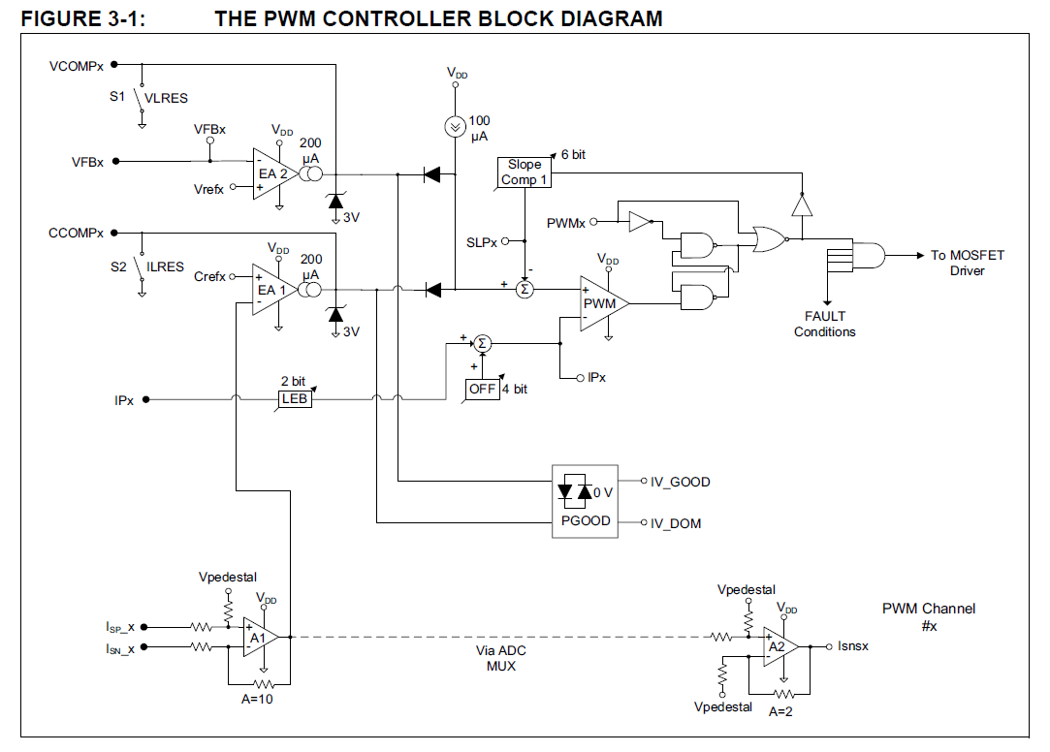
VOUT1 | 12 | V | IOUT1 | 0.2 | A
R3 | 150000 | ohm | R10 | 0.1 | ohm
R8 | 13000 | ohm | op gain | 10
VFB1 | 0.95705521472 | V | Isns1 | 0.2 | V
VREF1 | 2048 | mV | IREF1 | 1024 | mV
VREFCON1 | 119.63190184 |  | CREFCON1 | 50

ADC | 239.26380368 |  | ADC | 562

VOUT2 | 6 | V | IOUT2 | 0.5 | A
R11 | 150000 | ohm | R15 | 0.1 | ohm
R14 | 13000 | ohm | op gain | 10
VFB2 | 0.47852760736 | V | Isns2 | 0.5 | V
VREF2 | 2048 | mV | IREF2 | 1024 | mV
VREFCON2 | 59.81595092 |  | CREFCON1 | 125

VINUVLO | 8 | V
UVLO | 28.940981957

VINOVLO | 15 | V
OVLO | 24.653277967

Band Gap Voltage | 1.23 | V
ADC | 307.5

